Sheet1
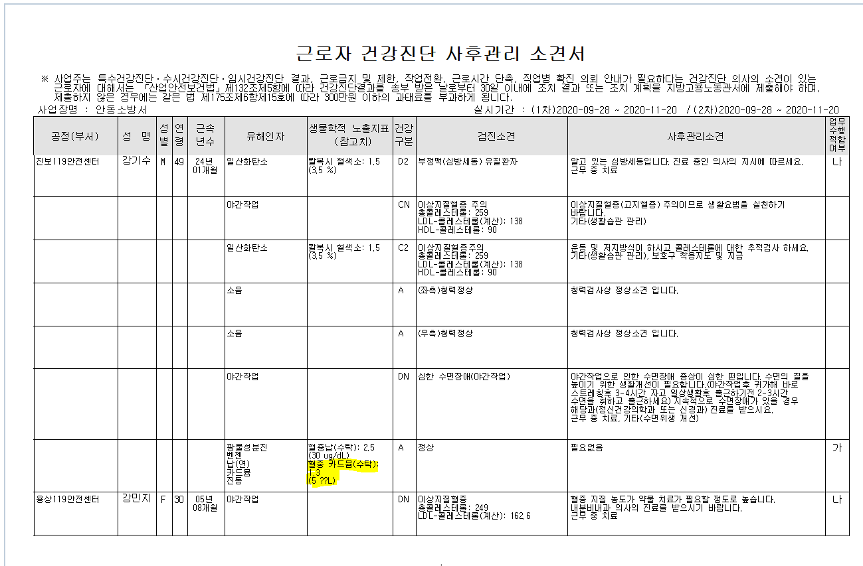

통계에서 사후관리소견서 출력시 카드뮴 단위가( ㎍/L) ??로 출력되고있습니다 . 확인부탁드립니다.

